Livres
Titre | Auteur | Genre | ISBN | Description | Image
La Mythologie selon Le Seigneur des Anneaux | Ilan Ferry | Fiction | 9782380152586 | Tolkien est le père de la fantasy moderne. Il a inspiré des milliers d’artistes et de lecteurs à travers le monde, et son univers riche d’adaptations est considéré comme une référence absolue, la plus vaste œuvre fantastique du XXème siècle. Mais quelles sont ses références à lui ? Quels mythes l’ont accompagné pendant l’écriture ? De quelles histoires de la mythologiques scandinave peut-on rapprocher ses elfes, ses gobelins, les trolls et toutes les créatures merveilleuses qui peuplent la Terre du Milieu ? D’où viennent ses mages blancs et le terrible Sauron ? Comment a-t-il constitué son alphabet elfique et runique, sa cosmologie, et tout ce qui fait du Seigneur des Anneaux une série brillante et éternelle ? Découvrez avec Ilan Ferry les secrets de fabrication du Seigneur des Anneaux, et plongez dans ce qui a inspiré le monde fascinant de la Terre du Milieu. | 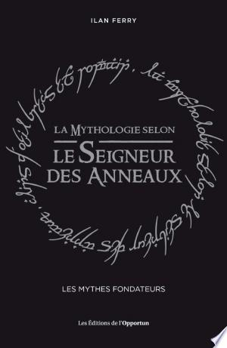
Harry Potter et l'Histoire | Damien Bridonneau | Fiction | 9782380152647 | L’Histoire cachée de Poudlard ! Plus qu’une saga littéraire au succès planétaire, Harry Potter est devenu une source d’inspiration pour les chercheurs. J.K. Rowling a puisé certaines de ses inspirations dans les mythes historiques pour construire un univers infiniment riche. Origines de certains patronymes, symboles cachés et interprétations historiques… l’auteur vous partage ses trouvailles jusqu’alors planquées sous les boiseries de Poudlard. Les sangs purs sont-ils le reflet des Normands de 1066 ? Voldemort est-il un monarque absolutiste en quête de restauration ? Dumbledore, plus que druide philosophe, est-il la figure de l’archevêque ? Depuis son apparition en 2001, Harry Potter a non seulement séduit des millions de lecteurs, mais il est devenu une icône de la culture pop ! Les fans ont grandi et vouent toujours une admiration profonde à l'œuvre de J.K Rowling. Véritable érudit, Damien Bridonneau vous offre de nouvelles perspectives de lectures de la saga pour redécouvrir l’univers de Harry Potter comme reflet de l’Histoire de l’Angleterre. | 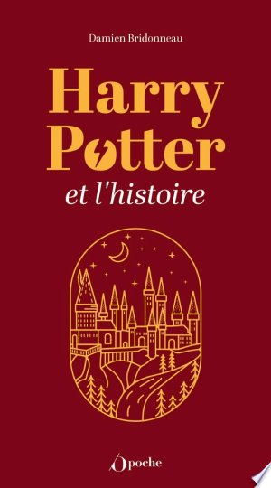
Astérix, ou, Les lumières de la civilisation | Nicolas Rouvière | Astérix (Comic strip) |  | La bande dessinée Astérix est aujourd'hui traduite en 107 langues et dialectes et vendue à plus de 310 millions d'exemplaires à travers le monde. On ne peut plus invoquer seulement la parodie de " nos ancêtres les Gaulois ", lorsque l'écho de la série dépasse ainsi le cadre national. Quelle part universelle demeure donc dans Astérix, qui résiste encore et toujours à la variété des traductions ? Nicolas Rouvière montre que la série interroge sans cesse la frontière incertaine entre la civilisation et la barbarie. Goscinny et Uderzo confrontent en effet une utopie villageoise démocratique à des régimes absolutistes, voire totalitaires. Et chaque régime a un impact symbolique particulier sur la construction subjective des individus. Une telle modélisation n'est pas sans lien avec l'histoire personnelle des auteurs, qui savent combien le vernis de la civilisation est fragile, dans les sociétés humaines. Créée en 1959 en pleine vague gaullienne résistancialiste, la série fait un retour critique sur les compromissions des années de guerre, et s'amuse du tournant de l'histoire de l'individualité, qui intervient dans les années 1965-1975. De la chute d'Obélix dans la marmite, au couple incongru formé par Agecanonix et son épouse, l'auteur passe en revue tous les thèmes forts de la série. Une lecture stimulante et radicalement nouvelle, à la double lumière de l'anthropologie et de la psychanalyse. | 
Tintin et les Picaros | Hergé | Young Adult Nonfiction | 9782203001237 | Tintin et les Picaros marque le retour de Tintin au San Theodoros, le pays de l'Oreille Cassée. Haddock, renonçant au whisky (grâce à une invention de Tournesol !) ; Nestor espionnant aux portes ; Milou supplanté par le chat de Moulinsart ; Séraphin Lampion jouant un rôle positif ; Alcazar ridiculisé par son épouse, une virago de la pire espèce : l'évolution du monde de Tintin est plus révolutionnaire que l'abandon des pantalons de golf pour les jeans ! | 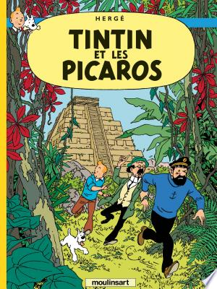
Après, Tintin... | Frederic Grolleau | Fiction | 9782810603626 | A la frontière de l'essai et du polar, ce roman du réalisme situé dans l'univers de Tintin raconte les mésaventures d'un collectionneur tintinophile schizophrène qui s'est tellement immergé dans l'univers d'Hergé qu'il en vient bientôt à confondre la bande dessinée et la réalité. Il forme avec deux amis une sorte de club qui traque les exégètes et parodistes de Tintin qui ne respecteraient pas, selon leurs critères, l'héritage du père de Tintin. La construction du récit fait alterner avec les péripéties des protagonistes des extraits de documents, dont on ne sait au juste s'ils sont authentiques ou non; ce qui achève de brouiller les pistes. | 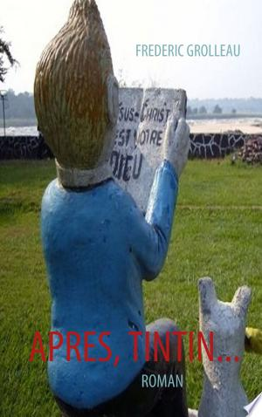
Asterix in Britain | Philippe Lanoë | Astérix (Comic strip)
Astérix le Gaulois | René Goscinny | Juvenile Nonfiction |  | Dans le camp fortifié romain Petibonum, on se pose des questions : comment les Irréductibles Gaulois du village d'Astérix font-ils pour ridiculiser encore et toujours la puissance romaine ? Décidé à percer à jour le mystère de la force surhumaine de nos héros, le centurion Caius Bonus envoie un espion déguisé en Gaulois. C'est Caligula Minus qui s'y colle, et découvre bien vite l'existence de la potion magique préparée par Panoramix. Sans attendre, le centurion Caius Bonus fait enlever le druide pour s'emparer de la recette du fameux breuvage histoire, qui sait, de devenir César à la place de Jules ! Une première occasion pour Astérix de démontrer son courage et ses talents de stratège. |  
Les astuces d'Astérix: Les 12 premiers volumes | Dominique Allègre | Asterix (Comic strip)
Beren et Lúthien | J.R.R. Tolkien | Fiction | 9782267030525 | Découvrez l’histoire d’amour qui a donné naissance au monde du Seigneur des Anneaux et du Hobbit ! Des milliers d’années avant Aragorn et Arwen, un homme et une Elfe tentent de vivre un amour interdit et se lancent dans la plus formidable des aventures en Terre du Milieu : reprendre un trésor, le Silmaril au terrible dieu Morgoth. En traversant mille périls vers sa forteresse, l’Elfe Lúthien nous montre que le plus grand des héros de Tolkien est une héroïne. Ce volume contient 9 illustrations originales en couleurs d’Alan Lee, illustrateur du Seigneur des Anneaux et des Enfants de Húrin. |  